Comparatif Global
COMPARATIF FONDS OPCVM
1er.Trimestre 2023
données du 16/02/23
par Claudibus & Rom1
Global en Onglet N°1
(Free-édit sur le Forum de Frikenfonds)
 |  |  |  |  |  |  |  |  |  |  |  |  |  |  | ANALYSE MANUELLE (FICHES FONDS)
 |  |  |  |  |  |  |  |  |  |  |  |  |  | CODE ISIN --->
 |  |  |  |  |  |  |  |  |  |  |  |  | INTITULÉ |  |  |  | SCORES
 |  |  |  |  |  |  |  |  |  |  |  |  | DATE |  |  | FONDS |  | CATÉGORIE
 |  |  |  |  |  |  |  |  |  |  |  |  |  | 0 | 2020-01-01
 |  |  |  |  |  |  |  |  |  |  |  |  |  | 0 | 1 mois
 |  |  |  |  |  |  |  |  |  |  |  |  |  | 0 | 6 mois
 |  |  |  |  |  |  |  |  |  |  |  |  |  | 0 | 1 an
 |  |  |  |  |  |  |  |  |  |  |  |  |  | 0 | 3 ans
 |  |  |  |  |  |  |  |  |  |  |  |  |  | 0 | 5 ans
 |  |  |  | CLASSEMENT CATÉGORIES EN ONGLET N°2 |  |  |  |  |  |  |  |  |  | 0 | 10 ans
 |  |  |  | FONDS PARTENAIRES BOURSORAMA EN ONGLET N°3 |  |  |  |  |  |  |  |  |  |  | Score par saisie manuelle. Ne saisir que dans les cellules surlignées en jaune
 |  |  |  | MODE D'EMPLOI EN ONGLET N°4 |  |  |  |  |  |  |  |  |  | 0 | Scores Fonds & Catégorie ----> | 0.00 % | --------> | 0.00 %

 |  |  |  |  |  |  |  |  |  |  | Ce comparatif est trié sur les colonnes "Q" et "B" calculs des performances passées (ce qui ne préjuge pas du futur !) - Sur Excel et Compatibles, chacun peut trier comme il l'entend ... ( Il n'y a plus qu'un seul Trimestre... l''inertie est largement suffisante !...) .... par : "rechercher" "atteindre")

 | Rang | Nombre | GLOBAL - MISES À JOUR | SCORE | Stars | pour info |  | COURS |  | pour info |  |  | Frais |  |  | SCORE | RANG | Nombre
 | du | de Fonds | Calcul sur les perfs passées | DES | Mor | Frais | Frais | indic | devise | Ticket | Ticket | Code | courants |  | Intitulé des Catégories | des |  | total de | MàJ
 | Fonds | de la | Périodes : 10-5-3-1 an (+ le plus récent) | FONDS | ning |  |  | en | du | initial | Renew | ISIN | dont frais | GÉRANT | MORNINGSTAR | catégories |  | Catégories | trimestr.
 |  | Catégorie | ce qui ne préjuge pas du futur ! |  | stars | in | out | Euros | fonds |  |  |  | de gestion |  |  |  |  | sélectionnées | 16/02/2023
1
1

Partenaires Boursorama
 |  |  |  |  |  |  |  |  |  |  |  |  |  |  |  |  |  |  |  |  |  |  |  |  |  |  | LIGNES EN EXEMPLE D'APPLICATION - PROVENANCE COPIER/COLLER DU PORTEFEUILLE BOURSORAMA
 |  |  |  |  |  |  |  |  |  |  |  |  |  |  |  |  |  |  |  |  |  | INTITULÉ & ISIN | PARTS | COÛT | COURS | MONTANT | +/- LAT | en € | date | proportion | CLAS. PARTENARIAT | PROJET D'ARBITRAGE
 |  |  |  |  |  |  |  |  |  |  | SÉLECTION D'OPCVM PARTENAIRES BOURSORAMA AU 16/02/2023 |  |  |  |  |  |  |  |  |  |  |  |  |  |  |  |  | exemple

 |  |  |  |  |  |  |  |  |  |  | NOTA : Cette liste des Fonds Partenaires Boursorama n' est pas limitée par des TOP Qualitatifs Proportionnels comme c'est le cas dans le Comparatif Global ci-contre. Elle est intégrale. |  |  |  |  |  |  |  |  |  | AV | AMU.SBI FM AEC 3D | 17 | 206.6 | 206.63 | 3,512.71 | 0.51 | 0.01 % | 12/05/2022 | 100.00 % | Actions Inde
 |  |  |  |  |  |  |  |  |  |  | Elle est cependant variable car liée à la démarche commerciale incessante de Boursorama. La présente liste n'est donc conforme qu'aux Données de Boursorama publiées ce jour du 16/02/2023 |  |  |  |  |  |  |  |  |  |  | LU0552029232 |  |  | 0.34 % |  |  |  |  |  | 2 sur 12
 |  |  |  |  |  |  |  |  |  |  | Le tri par défaut est fait sur les colonnes Q & E qui sont le résultat d'un calcul sur les performances passées, ce qui, comme chacun sait ou devrait le savoir, ne préjuge pas des résultats futurs.

 | Rang | Nombre | GLOBAL - MISES À JOUR | SCORE | Stars | pour info |  | COURS |  | pour info |  |  | Frais |  | Trié Alpha par défaut sur | SCORE | RANG | Nombre | 16/12/2023 | CLASSEMENT
 | du | de Fonds | Calcul sur les perfs passées | DES | Mor | Frais | Frais | indic | devise | Ticket | Ticket | Code | courants |  | l'intitulé des Catégories | des |  | total de | MàJ | DES OPCVM
 | Fonds | de la | Périodes : 10-5-3-1 an (+plus récent) | FONDS | ning | Bourso | Bourso | en | du | initial | Renew | ISIN | dont frais | GÉRANT |  | catégories |  | Catégories | Trimestre | PARTENAIRES
 |  | Catégorie | ce qui ne préjuge pas du futur ! | décrois, | stars | in | out | Euros | fonds |  |  |  | de gestion |  | ÉDITÉES ICI |  |  | éditées ici | 1° TR 2023 | BOURSO

 |  |  |  | F O N D S & OPCVM |  |  |  |  |  |  |  |  |  |  | C A T É G O R I E S |  |  |  | 1° TR 2023 | Listing

1 | 22 ème | sur 90 | BGF Sustainable Energy A2 | 106.61 | 4 | 0.00 % | 0.00 % | 15.43 | EUR | 5000 USD | 750 USD | LU0171289902 | 1.98 % | Charlie Lilford | Actions Secteur Energies Alternatives | 123.99 | 1 | 117 | 1° TR 2023 | 1

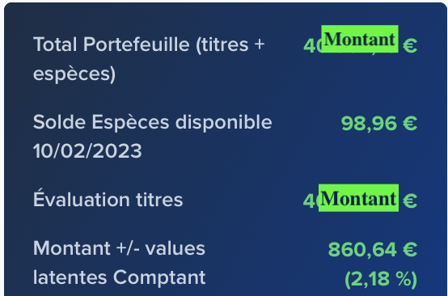
 |  |  |  |  |  |  |  |  |  |  |  |  |  |  |  |  |  |  |  |  |  |  |  |  |  |  |  |  |  | Proportions
 |  |  |  |  |  |  |  |  |  |  |  |  |  |  |  |  |  |  |  |  |  | M.À.J. |  |  |  |  |  |  |  | 100.00 %
 |  |  |  |  |  |  |  |  |  |  |  |  |  |  |  |  |  |  |  |  |  | 2023-02-15

 |  |  |  |  |  |  |  |  |  |  |  |  |  |  |  |  |  |  |  |  |  | VAL TITRES
 |  |  |  |  |  |  |  |  |  |  |  |  |  |  |  |  |  |  |  |  |  | 3,513

Mode d'emploi
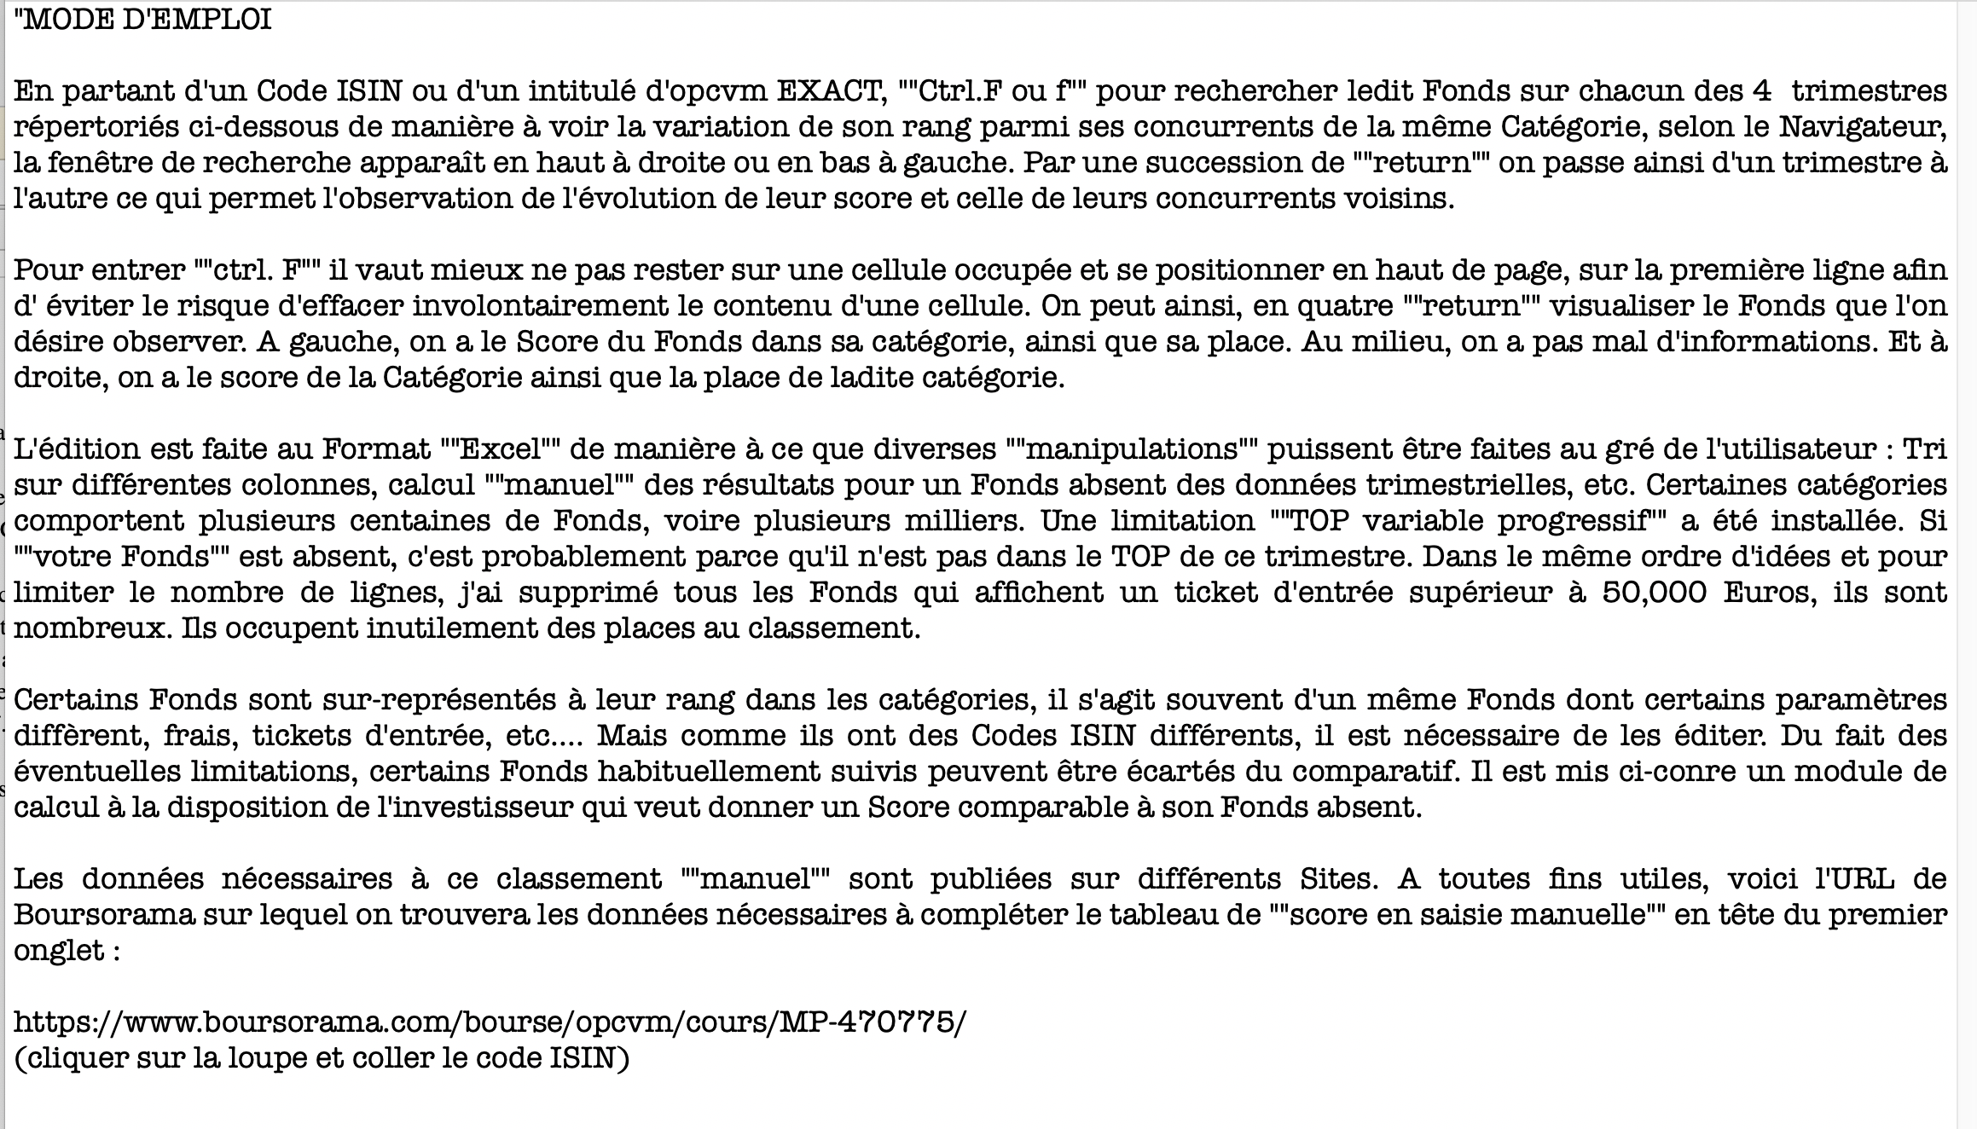

Vous pouvez aussi trouver un téléchargement de ce comparatif sur la rubrique (Classement de Fonds) sur le Forum de Frikenfonds :
http://forum.frikenfonds.com/viewforum.php?id=16

